Инструкция по обработке анкеты
ООО «Кофе Лайк», 426006, пер. Овражный, д. 17, тел. (3412) 908-292, ИНН: 1832114280, КПП: 183201001, ОГРН: 1131832006778, ОКПО 23243952 Банковские реквизиты: р/сч 40702810100000336547 в ПАО «БыстроБанк», ИНН 1831002591 КПП 184101001, БИК 049401814, к/с 30101810200000000814
1. Обработка данных анкет
● После проведения замеров, необходимо произвести расчет данных в анкетах наблюдения. Просто посчитать количество отметок каждый час.
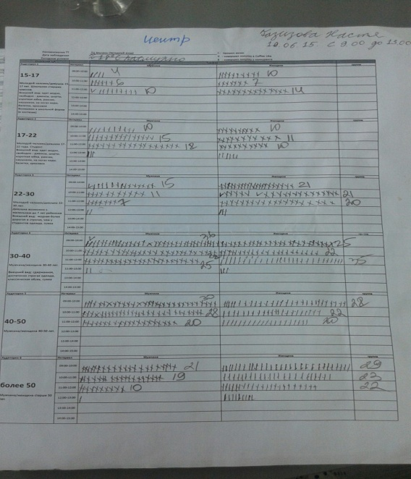
● В том случае, если трафик измерялся не в течение всего часа, а в определенный интервал, например 30 мин, то данные каждого часа необходимо умножить на 2 (при наблюдении каждые 20 мин, данные умножаются на 3).
● Далее данные из анкеты необходимо перенести на
лист "Ввод данных",
в соответствующие дате, времени, полу и возрасту ячейки.
● Если в какое-то время (например, с 06:00-07:00) замер трафика не производился, соответствующие этому времени ячейки необходимо оставить пустыми.
● Лист "Ввод данных" содержит два блока: блок с данными по оценке перспективной точки и блок данных по оценке точки конкурента.
● Если оценка точки конкурента не производилась, данный блок остается незаполненным.
● При проведении оценки точки конкурента, необходимо также посчитать отмеченное в анкете количество продаж и внести эти данные в соответствующий столбец.
● На листе "Ввод данных" необходимо заполнить актуальные наименования точек, дату и день недели.
● После заполнения всех данных на листе "Ввод данных", лист с итоговыми результатми "Таблицы и графики" заполняется автоматически.

Таблицы, графики
День недели | Дата | Наименование точки |  |  | День недели | Дата | Наименование точки конкурента
 |  | Общий трафик | Трафик ЦА | Доля ЦА в общем трафике |  |  | Общий трафик | Трафик ЦА | Доля ЦА в общем трафике | ПРОДАЖИ | Доля в продажах от общего | Доля в продажах от ЦА
чт | 2015-07-03 | 0 | 0 | #DIV/0! | чт | 2015-07-03 | 0 | 0 | #DIV/0! | 0 | #DIV/0! | #DIV/0!
пт | 2015-07-04 | 0 | 0 | #DIV/0! | пт | 2015-07-04 | 0 | 0 | #DIV/0! | 0 | #DIV/0! | #DIV/0!
сб | 2015-07-05 | 0 | 0 | #DIV/0! | сб | 2015-07-05 | 0 | 0 | #DIV/0! | 0 | #DIV/0! | #DIV/0!
ИТОГО |  | 0 | 0 | #DIV/0! | ИТОГО |  | 0 | 0 | #DIV/0! | 0 | #DIV/0! | #DIV/0!

Наименование точки
 | Наименование точки
муж | 0.0%
жен | 0.0%
Наменование точки
 | Наименование точки
15-17 | 0.0%
17-22 | 0.0%
22-30 | 0.0%
30-40 | 0.0%
40-50 | 0.0%
50 и более | 0.0%
Наименование точки конкурента
 | Наименование точки конкурента
муж | 0.0%
жен | 0.0%
Наменование точки конкурента
 | Наименование точки конкурента
15-17 | 0.0%
17-22 | 0.0%
22-30 | 0.0%
30-40 | 0.0%
40-50 | 0.0%
50 и более | 0.0%

